DA_RECV_001_RecvEdit
画面名 | 荷物受取（編集可） / Nhận hàng tại kho (sửa được) | /warehouse/:id (OQ-30) | Screen ID | DA_RECV_001
作成者 | BA Agent | 2026-10-08 | Flow ID | F5
更新者 | BA Agent | 2026-10-08 | Version | 1.0
概要 | ■目的 ドライバーが倉庫で荷物（送り状）を受取済みとして1件ずつチェックし、「完了」で受取を確定する。 Tài xế tick từng vận đơn đã nhận tại kho rồi bấm 「完了」 để xác nhận hoàn tất nhận hàng. ■アクセス方法 ホーム画面（DA_HOME_001）の倉庫カード、または配送一覧 倉庫受取タブ（DA_LIST_001_Kho）から、当日の「未受取」の倉庫を選択して遷移する。 Từ Home (DA_HOME_001) chạm thẻ kho hoặc từ 配送一覧 Tab 倉庫受取 (DA_LIST_001_Kho), với kho trạng thái 「未受取」 và giao hôm nay. ■トレーサビリティ / Traceability FR No. N/A (SPEC không có FR Register — nguồn Figma) · RQ-B10, RQ-D01…RQ-D22, RQ-G01 · SPEC ## Screen Details DA_RECV_001 · ## Quy tắc trạng thái & quyền sửa Transition: [Tick hết + 完了]→E-01 (Toast)→DA_HOME_001 ; [Còn sót + 完了]→E-02 ; [Back + ≥1 tick]→E-03 ; [Back + 0 tick]→màn trước ■Figma Screen No. (Nhóm 07 — Nhận Từ Kho) #07-01 DA_RECV_001 (Component, default (0 tick)) — node 16481:48515 #07-02 DA_RECV_001 (State, tick hết tất cả) — node 16887:76722 |  | Status | WAITING APPROVAL
Logic chung | Quyền sửa: chỉ khi kho 未受取 và giao hôm nay (RQ-D22); các trạng thái khác (受取済・トラブル・quá khứ・tương lai) vào DA_RECV_003 chỉ đọc. Lọc + tìm kiếm chạy phía client; trạng thái tick giữ nguyên khi bật/tắt lọc. Chỉ tick từng mục, KHÔNG có nút chọn tất cả. ≥1 tick = trạng thái 「đang chỉnh sửa」. Danh sách tải hết 1 lần, trần 200 dòng (OQ-07). Nhận một phần: phần đã tick = 受取済, phần còn lại sinh tag kho mới 未受取, giữ nguyên 送り状番号, không giới hạn số lần sinh tag (RQ-D21, OQ-34). |  | Source Flow Version | v3_08102026
Cách access | Home → chạm thẻ kho; hoặc 配送一覧 → Tab 倉庫受取 → chạm kho 未受取 hôm nay. URL /warehouse/:id. |  | Sheet Type | WORKING_SCREEN

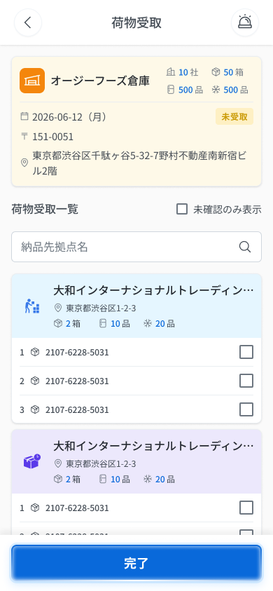
 |  |  |  |  | # | 項目名 Item name（JP) | 項目名 Item name（VN) | 種類 (type) | ステータス (status) | 必須 (required) | 最大限 (maxlength) | 初期値 (default) | 記述（日本語） | Description (VN) | Comment
Figma #07-01 default — node 16481:48515 |  |  |  |  | 1 | 戻るボタン | Nút Back 「＜」 | Button | Enable | ー | ー | ー | ・ヘッダー左の「＜」ボタン ・初期表示: 表示（チェック操作0件） ・押下時の挙動: 1. チェック0件 → 直前の画面へ即時遷移 2. チェック1件以上 → 確認ポップアップを表示 → E_DARECV001_002 | ・Nút 「＜」 bên trái header ・Trạng thái ban đầu: hiển thị (chưa có thao tác tick) ・Hành vi khi nhấn: 1. 0 tick → về ngay màn trước 2. ≥1 tick → hiện popup xác nhận hủy chỉnh sửa → E_DARECV001_002
 |  |  |  |  | 2 | タイトル | Tiêu đề màn | Label | ー | ー | ー | 荷物受取 | ・ヘッダー中央に固定表示する「荷物受取」 ・初期表示: 「荷物受取」 ・挙動: 表示のみ（操作なし） | ・「荷物受取」 cố định giữa header ・Trạng thái ban đầu: 「荷物受取」 ・Hành vi: chỉ hiển thị (không thao tác)
 |  |  |  |  | 3 | ヘッダー通知アイコン（ベル） | Icon chuông ở header (gọi ES) | Icon | Enable | ー | ー | ー | ・ヘッダー右上のベルアイコン（ESキッチンへの連絡ポップアップを開く） ・初期表示: 表示 ・押下時の挙動: 1. 「ESキッチンへ電話しますか？」ポップアップ（E-16）を表示 | ・Icon chuông góc trên phải header (mở popup gọi ES Kitchen) ・Trạng thái ban đầu: hiển thị ・Hành vi khi nhấn: 1. Hiện popup 「ESキッチンへ電話しますか？」 (E-16) | Figma (07-01) xác nhận có icon chuông ở góc trên phải header (cùng hàng với nút back). Bảng Components SPEC không có dòng này; hành vi mở E-16 lấy từ RQ-G01 — Need Confirm
 |  |  |  |  | 4 | 倉庫名 | Tên kho xuất hàng | Text | ー | ー | ー | ー | ・出荷元の倉庫名（例: 「オージーフーズ倉庫」）。APIから取得 ・初期表示: APIの値 ・挙動: 表示のみ | ・Tên kho xuất hàng (vd 「オージーフーズ倉庫」), lấy từ API ・Trạng thái ban đầu: giá trị từ API ・Hành vi: chỉ hiển thị
 |  |  |  |  | 5 | 配送日 | Ngày giao | Text | ー | ー | ー | ー | ・配送日を yyyy-mm-dd 形式で表示。全項目が同日で、具体的な時刻は表示しない ・初期表示: APIの値 ・挙動: 表示のみ | ・Ngày giao dạng yyyy-mm-dd; tất cả mục cùng ngày, không có giờ cụ thể ・Trạng thái ban đầu: giá trị từ API ・Hành vi: chỉ hiển thị
 |  |  |  |  | 6 | 倉庫サマリー数量 | Số liệu tổng hợp kho (社/箱/品) | Text | ー | ー | ー | ー | ・倉庫カード右上の集計「{n}社」「{n}箱」「{n}品（冷）」「{n}品（凍）」（例: 10社・50箱・500品・500品） ・初期表示: APIの値 ・挙動: 表示のみ | ・Số liệu tổng hợp ở góc phải thẻ kho: {n}社 {n}箱 {n}品 (lạnh) {n}品 (đông) (vd 10社・50箱・500品・500品) ・Trạng thái ban đầu: giá trị từ API ・Hành vi: chỉ hiển thị | ⚠ Có trên Figma (07-01) nhưng KHÔNG có dòng trong bảng Components/bảng A của SPEC — Need Confirm nguồn dữ liệu & ý nghĩa 2 chỉ số 品
 |  |  |  |  | 7 | 倉庫ステータスバッジ | Badge trạng thái kho 「未受取」 | Badge | ー | ー | ー | 未受取 | ・倉庫カード内のバッジ「未受取」（配送日の行の右） ・初期表示: 「未受取」 ・挙動: 表示のみ | ・Badge 「未受取」 trong thẻ kho (bên phải dòng ngày giao) ・Trạng thái ban đầu: 「未受取」 ・Hành vi: chỉ hiển thị | ⚠ Có trên Figma nhưng không có dòng riêng trong SPEC; không rõ có đổi sang 「受取済」 khi tick hết hay không — Need Confirm
 |  |  |  |  | 8 | 郵便番号 | Mã bưu chính kho | Text | ー | ー | ー | ー | ・倉庫カード内の郵便番号（例: 151-0051） ・初期表示: APIの値 ・挙動: 表示のみ | ・Mã bưu chính trong thẻ kho (vd 151-0051) ・Trạng thái ban đầu: giá trị từ API ・Hành vi: chỉ hiển thị | ⚠ Có trên Figma, không có dòng trong bảng Components SPEC — Need Confirm
 |  |  |  |  | 9 | 伝票番号 | Số phiếu (伝票番号) | Text | ー | ー | ー | ー | ・インポートデータの伝票番号をそのまま表示（形式・桁数の制限なし） ・初期表示: インポート値 ・挙動: 表示のみ | ・伝票番号 hiển thị nguyên từ dữ liệu import, không giới hạn định dạng/độ dài ・Trạng thái ban đầu: giá trị import ・Hành vi: chỉ hiển thị
 |  |  |  |  | 10 | 配送先住所 | Địa chỉ giao hàng | Text | ー | ー | ー | ー | ・配送先住所（APIから取得） ・初期表示: APIの値 ・挙動: 表示のみ | ・Địa chỉ giao hàng (từ API) ・Trạng thái ban đầu: giá trị từ API ・Hành vi: chỉ hiển thị
 |  |  |  |  | 11 | 未受取のみ表示 | Checkbox lọc 「未受取のみ表示」 | Checkbox | Enable | ー | ー | OFF | ・「未受取のみ表示」チェックボックス（クライアント側でリアルタイム絞り込み） ・初期表示: OFF（全件表示） ・切替時の挙動: 1. ON → ステータスが「未受取」の項目のみ表示 2. OFF → すべて表示 3. ON かつ全件チェック済み → 「未受取の荷物はありません。」を表示 → E_DARECV001_003 | ・Checkbox 「未受取のみ表示」 (lọc realtime phía client) ・Trạng thái ban đầu: OFF (hiện tất cả) ・Hành vi khi bật/tắt: 1. ON → chỉ hiện mục trạng thái 「未受取」 2. OFF → hiện tất cả 3. ON mà đã tick hết → hiện 「未受取の荷物はありません。」 → E_DARECV001_003 | Nhánh 3 lấy từ OQ-17 (Decisions); dòng Screen Details ghi UNKNOWN. Trạng thái tick giữ nguyên khi bật/tắt lọc. ⚠ CONFLICT: label trên Figma (07-01, 07-02) là 「未確認のみ表示」, SPEC/bảng A.7 ghi 「未受取のみ表示」 — giữ chữ SPEC, Need Confirm
Figma #07-02 tick hết — node 16887:76722 |  |  |  |  | 12 | 納品先名検索欄 | Ô tìm kiếm 「納品先名」 | Textbox | Enable | ー | 100 | ー | ・納品先名の検索入力欄（プレースホルダー「納品先名」）。クライアント側でリアルタイム絞り込み ・初期表示: 空・プレースホルダー表示 ・入力時の挙動: 1. 入力 → リストをリアルタイムで絞り込み 2. 100文字を超える入力 → 入力を遮断（エラー表示なし） | ・Ô tìm kiếm 「納品先名」 (placeholder 「納品先名」), lọc realtime phía client ・Trạng thái ban đầu: rỗng, hiện placeholder ・Hành vi khi nhập: 1. Gõ → lọc danh sách realtime 2. Gõ quá 100 ký tự → chặn input (không báo lỗi)
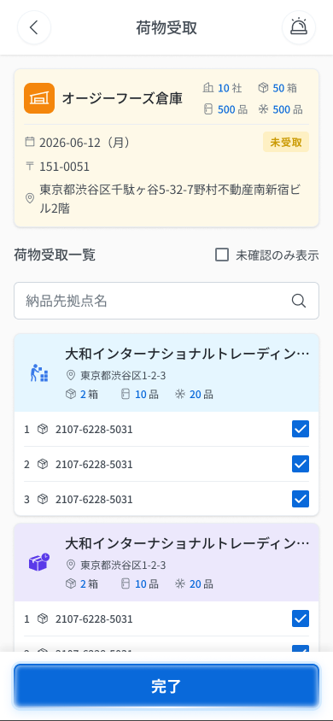
 |  |  |  |  | 13 | 納品先グループカード | Thẻ nhóm theo điểm nhận | Card | ー | ー | ー | ー | ・納品先ごとのカード（会社名・住所・{n}箱・{n}品（冷）・{n}品（凍）と種別アイコン）。配下に送り状行（番号・アイコン・送り状番号・チェックボックス）が並ぶ ・初期表示: APIの値 ・挙動: 表示のみ | ・Thẻ theo từng điểm nhận (tên công ty, địa chỉ, {n}箱 {n}品 {n}品, kèm icon loại). Bên dưới là các dòng vận đơn (số thứ tự, icon, 送り状番号, checkbox) ・Trạng thái ban đầu: giá trị từ API ・Hành vi: chỉ hiển thị | ⚠ Figma có 2 màu thẻ khác nhau (xanh nhạt / tím nhạt) và icon khác nhau; SPEC không giải thích ý nghĩa (loại giao hàng?) — Need Confirm. Tên công ty bị cắt (…) khi dài — quy tắc cắt UNKNOWN
 |  |  |  |  | 14 | 受取チェックボックス（行ごと） | Checkbox từng vận đơn | Checkbox | Enable | ー | ー | OFF | ・各送り状行のチェックボックス。1件ずつのみ選択可（全選択ボタンなし）。1件以上のチェックで「編集中」状態 ・初期表示: OFF（バッジ「未受取」） ・押下時の挙動: 1. チェック → 行のバッジが「未受取」→「受取済」に変更 2. チェック解除 → UNKNOWN（SPEC未記載） 3. バッジ「トラブル」の行 → チェックでは変更不可 | ・Checkbox của từng dòng vận đơn. Chỉ tick từng mục, KHÔNG có nút chọn tất cả. ≥1 tick = trạng thái 「đang chỉnh sửa」 ・Trạng thái ban đầu: OFF (badge 「未受取」) ・Hành vi khi nhấn: 1. Tick → badge dòng đổi 「未受取」→「受取済」 2. Bỏ tick → UNKNOWN (SPEC không mô tả) 3. Dòng badge 「トラブル」 → không đổi được bằng tick | ⚠ Hành vi bỏ tick không có trong SPEC — Need Confirm
 |  |  |  |  | 15 | ステータスバッジ（行ごと） | Badge trạng thái từng dòng | Badge | ー | ー | ー | 未受取 | ・行のステータスバッジ「未受取」/「受取済」/「トラブル」 ・初期表示: 「未受取」 ・挙動: チェックで「受取済」に変化。「トラブル」は他機能での報告に由来し、チェックボックスとは独立 | ・Badge trạng thái dòng 「未受取」 / 「受取済」 / 「トラブル」 ・Trạng thái ban đầu: 「未受取」 ・Hành vi: tick đổi sang 「受取済」; 「トラブル」 do báo sự cố ở chức năng khác, độc lập với checkbox | Dòng Non-Happy 'Inline error — Badge トラブル' không có message cụ thể nên không tạo Message Code.
 |  |  |  |  | 16 | 受取先会社名／送り状番号（行ごと） | Tên công ty điểm nhận / 送り状番号 | Text | ー | ー | ー | ー | ・受取先の会社名と送り状番号（インポートデータそのまま） ・初期表示: インポート値 ・挙動: 表示のみ | ・Tên công ty điểm nhận và 送り状番号 (nguyên từ import) ・Trạng thái ban đầu: giá trị import ・Hành vi: chỉ hiển thị
 |  |  |  |  | 17 | 完了ボタン | Nút 「完了」 | Button | Disable | ー | ー | ー | ・フッターの主ボタン「完了」 ・初期表示: グレーアウト（チェック0件。メッセージなし）。1件以上チェックで活性 ・押下時の挙動: 1. 全件チェック済み → トースト「荷物の受取は完了しました。」（5秒）→ ホーム（DA_HOME_001）へ遷移 2. 未チェックあり → 確認モーダルを表示 → E_DARECV001_001 3. モーダル内「ESへ電話する（050-5784-2777）」→ 電話アプリを起動し、「未受取分は、ESキッチンへ連絡済みです。」を自動チェックして「一部未受取のまま完了」を活性化（起動不可 → COMMON_ENV_005） 4. モーダル内「一部未受取のまま完了」（上記チェックまたは電話ボタン押下で活性）→ チェック済み分を完了、未受取分は新しい倉庫タグ（未受取）を生成 → ホームへ遷移 5. モーダル内「キャンセル」→ モーダルを閉じ、チェック状態を保持 → DA_RECV_001 6. 通信断 → COMMON_ENV_004 7. サーバーエラー → COMMON_SYS_006。チェック状態を保持し、再度「完了」可能 8. セッション切れ → COMMON_SYS_007 | ・Nút chính ở footer 「完了」 ・Trạng thái ban đầu: grayout (0 tick, không có message). Active khi ≥1 tick ・Hành vi khi nhấn: 1. Tick hết → Toast 「荷物の受取は完了しました。」 (5 giây) → về Home (DA_HOME_001) 2. Còn mục chưa tick → hiện modal xác nhận → E_DARECV001_001 3. Trong modal bấm 「ESへ電話する（050-5784-2777）」 → mở app điện thoại, tự tick 「未受取分は、ESキッチンへ連絡済みです。」 và kích hoạt 「一部未受取のまま完了」 (không mở được → COMMON_ENV_005) 4. Trong modal bấm 「一部未受取のまま完了」 (active khi đã tick checkbox trên hoặc đã bấm nút gọi) → hoàn thành phần đã tick, phần chưa nhận sinh tag kho mới (未受取) → về Home 5. Trong modal bấm 「キャンセル」 → đóng modal, giữ nguyên trạng thái tick → DA_RECV_001 6. Mất mạng → COMMON_ENV_004 7. Lỗi server → COMMON_SYS_006; giữ nguyên toàn bộ trạng thái tick, cho bấm 「完了」 lại 8. Session hết hạn → COMMON_SYS_007 | Toast E-01 là thông báo thành công (không có Message Code). Toast lỗi khi API hoàn tất nhận hàng lỗi (OQ-18): nội dung message UNKNOWN — Need Confirm. Giữ nguyên 送り状番号 của từng vận đơn, tag mới chỉ cấp 伝票番号 mới (OQ-34). ⚠ CONFLICT tên nút trong modal: Figma (07-03/07-05) 「一部未受取のまま完了」 vs SPEC RQ-D17/bảng B.6 「一部保留のまま完了」 — đang dùng chữ Figma, Need Confirm. Figma 07-01 hiển thị 完了 dạng active (xanh), ảnh 07-02 (tick hết) cũng active; trạng thái grayout 0 tick theo SPEC/bảng A.13 (không có frame riêng).

 |  |  |  |  | ⚠ ERROR SCENARIOS — DA_RECV_001
 |  |  |  |  | # | Item / 発生箇所 | Nhóm (Category) | Hiển thị |  | Message Code |  |  | Message hiển thị (VN) | Xử lý tiếp theo
 |  |  |  |  | 1 | 完了ボタン | 🟡 Business | Modal |  | E_DARECV001_001 |  |  | Việc nhận hàng đã hoàn tất chưa? / Một số kiện hàng chưa được xác nhận. Nếu chưa nhận đủ, vui lòng liên hệ ES Kitchen. | Modal E-02 (icon kiện hàng + checkbox 「未受取分は、ESキッチンへ連絡済みです。」 + 「ESへ電話する（050-5784-2777）」 + 「一部保留のまま完了」 + 「キャンセル」); 「キャンセル」→ ở lại DA_RECV_001, giữ tick; 「一部保留のまま完了」→ DA_HOME_001
 |  |  |  |  | 2 | 戻るボタン | 🟡 Business | Modal |  | E_DARECV001_002 |  |  | Hủy nội dung chỉnh sửa? / Nội dung đang chỉnh sửa sẽ không được lưu. Bạn có chắc muốn hủy? | Popup E-03: 「キャンセル」→ ở lại DA_RECV_001, giữ nguyên tick; 「破棄」→ xóa toàn bộ thay đổi, về màn trước
 |  |  |  |  | 3 | 未受取のみ表示 | 🟡 Business | Empty state |  | E_DARECV001_003 |  |  | Không có kiện hàng chưa nhận. | Ở lại màn, danh sách hiện Empty state (OQ-17); tắt lọc để xem lại tất cả

DA_RECV_003_RecvView
画面名 | 荷物受取（閲覧のみ） / Nhận hàng tại kho (chỉ đọc) | /warehouse/:id (OQ-30) | Screen ID | DA_RECV_003
作成者 | BA Agent | 2026-10-08 | Flow ID | F5
更新者 | BA Agent | 2026-10-08 | Version | 1.0
概要 | ■目的 受取済・トラブル・過去日・未来日の倉庫受取を、編集不可で確認する。 Xem (chỉ đọc) phiếu nhận hàng tại kho đã 受取済, トラブル, ngày quá khứ hoặc tương lai. ■アクセス方法 配送一覧 倉庫受取タブ（DA_LIST_001_Kho）から、受取済・トラブル・過去日・未来日の倉庫を選択して遷移する。戻るは DA_LIST_001_Kho。 Từ 配送一覧 Tab 倉庫受取 (DA_LIST_001_Kho), chạm kho có trạng thái 受取済 / トラブル / quá khứ / tương lai. Back về DA_LIST_001_Kho. ■トレーサビリティ / Traceability FR No. N/A (SPEC không có FR Register — nguồn Figma) · RQ-D22, RQ-D23, RQ-D02, RQ-D09 · SPEC ## Screen Details DA_RECV_003 · ## Quy tắc trạng thái & quyền sửa Transition: ←back DA_LIST_001_Kho ■Figma Screen No. (Nhóm 07 — Nhận Từ Kho) #07-06 DA_RECV_003 (Component, chỉ đọc, đã nhận) — node 20262:41179 |  | Status | WAITING APPROVAL
Logic chung | Màn chỉ đọc (RQ-D22, quy tắc A.12): mọi thao tác bị chặn bởi quyền. Giống DA_RECV_001 nhưng checkbox disabled (hiện trạng thái đã tick), ẩn nút 「完了」, back không hiện popup xác nhận (OQ-20). Figma Phase 2 (v3) chỉ vẽ phần đầu màn (844px đầu), không có bảng mô tả riêng; nút back + icon chuông có trên frame; nút 「完了」 không nằm trong frame, giữ theo OQ-20 (RQ-D23). |  | Source Flow Version | v3_08102026
Cách access | 配送一覧 → Tab 倉庫受取 → chạm kho thuộc nhóm chỉ đọc. URL /warehouse/:id (cùng đường dẫn với DA_RECV_001 theo OQ-30; cách phân biệt là quyền sửa). |  | Sheet Type | WORKING_SCREEN

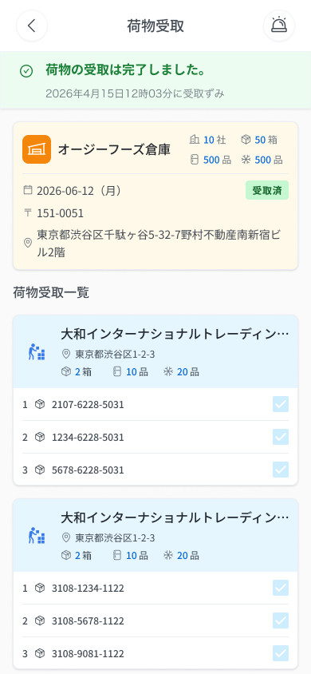
 |  |  |  |  | # | 項目名 Item name（JP) | 項目名 Item name（VN) | 種類 (type) | ステータス (status) | 必須 (required) | 最大限 (maxlength) | 初期値 (default) | 記述（日本語） | Description (VN) | Comment
Figma #07-06 chỉ đọc — node 20262:41179 |  |  |  |  | 1 | 戻るボタン | Nút Back | Button | Enable | ー | ー | ー | ・ヘッダー左の戻るボタン ・初期表示: 表示 ・押下時の挙動: 1. 確認ポップアップなしで配送一覧 倉庫受取タブ（DA_LIST_001_Kho）へ戻る | ・Nút Back bên trái header ・Trạng thái ban đầu: hiển thị ・Hành vi khi nhấn: 1. Về 配送一覧 Tab 倉庫受取 (DA_LIST_001_Kho), không hiện popup xác nhận | Figma (07-06) có nút back ở góc trái header; bảng Components SPEC không có dòng này. Hành vi back không popup lấy theo OQ-20 + ## Screens (←back DA_LIST_001_Kho) — Need Confirm
 |  |  |  |  | 2 | タイトル | Tiêu đề màn | Label | ー | ー | ー | 荷物受取 | ・ヘッダーのタイトル「荷物受取」 ・初期表示: 「荷物受取」 ・挙動: 表示のみ | ・Tiêu đề header 「荷物受取」 ・Trạng thái ban đầu: 「荷物受取」 ・Hành vi: chỉ hiển thị
 |  |  |  |  | 3 | ヘッダー通知アイコン（ベル） | Icon chuông ở header | Icon | Enable | ー | ー | ー | ・ヘッダー右上のベルアイコン ・初期表示: 表示 ・押下時の挙動: UNKNOWN 1. UNKNOWN（SPECにDA_RECV_003のベルアイコンの定義なし） | ・Icon chuông góc trên phải header ・Trạng thái ban đầu: hiển thị ・Hành vi khi nhấn: UNKNOWN 1. UNKNOWN (SPEC không định nghĩa icon chuông của DA_RECV_003) | ⚠ Có trên Figma (07-06) nhưng SPEC không có dòng cho màn chỉ đọc; DA_RECV_001 dùng icon này để mở E-16 (RQ-G01) — Need Confirm có áp dụng cho màn chỉ đọc không
 |  |  |  |  | 4 | 受取完了バナー | Banner hoàn tất nhận hàng (xanh lá) | Banner | ー | ー | ー | ー | ・緑のバナー「荷物の受取は完了しました。」と、受取日時の行（例: 「2026年4月15日12時03分に受取ずみ」） ・初期表示: 表示 ・挙動: 表示のみ | ・Banner xanh lá 「荷物の受取は完了しました。」 kèm dòng giờ (vd 「2026年4月15日12時03分に受取ずみ」) ・Trạng thái ban đầu: hiển thị ・Hành vi: chỉ hiển thị | ⚠ CONFLICT chữ dòng giờ: Figma text node đọc được 「2026年4月15日12時03分に受取ずみ」 (ずみ, hiragana), SPEC ghi 「…受取済み」 — giữ chữ Figma, Need Confirm. Điều kiện hiển thị banner với trạng thái トラブル/tương lai/quá khứ chưa có trong SPEC — Need Confirm
 |  |  |  |  | 5 | 倉庫カード（オレンジ） | Thẻ kho (màu cam) | Card | ー | ー | ー | ー | ・倉庫名（例: 「オージーフーズ倉庫」）、{n}社・{n}箱・{n}品（冷）・{n}品（凍）、配送日 yyyy-mm-dd（曜日）、バッジ「受取済」、郵便番号（例: 〒151-0051）、住所を表示するカード ・初期表示: 表示 ・挙動: 表示のみ | ・Thẻ kho: tên kho (vd 「オージーフーズ倉庫」), {n}社 {n}箱 {n}品 (lạnh) {n}品 (đông), ngày giao yyyy-mm-dd（thứ）, badge 「受取済」, mã bưu chính (vd 〒151-0051), địa chỉ ・Trạng thái ban đầu: hiển thị ・Hành vi: chỉ hiển thị | ⚠ Frame Figma (07-06) có thẻ kho nhưng text node không chứa chữ badge 「受取済」 (badge có thể là hình/instance — chưa kiểm chứng bằng text); SPEC ghi badge 「受取済」. Với kho トラブル/quá khứ/tương lai badge hiển thị gì — SPEC không nêu — Need Confirm
 |  |  |  |  | 6 | 荷物受取一覧（見出し） | Tiêu đề mục 「荷物受取一覧」 | Label | ー | ー | ー | 荷物受取一覧 | ・セクション見出し「荷物受取一覧」 ・初期表示: 表示 ・挙動: 表示のみ | ・Tiêu đề mục 「荷物受取一覧」 ・Trạng thái ban đầu: hiển thị ・Hành vi: chỉ hiển thị
 |  |  |  |  | 7 | 送り状リスト項目 | Mục danh sách vận đơn | List | ー | ー | ー | ー | ・受取先の会社名・住所・{n}箱・{n}品・{n}品を表示するリスト項目 ・初期表示: APIの値 ・挙動: 表示のみ | ・Mục danh sách: tên công ty điểm nhận, địa chỉ, {n}箱, {n}品, {n}品 ・Trạng thái ban đầu: giá trị từ API ・Hành vi: chỉ hiển thị | ⚠ Phần danh sách vận đơn nằm ngoài tầng text của component Figma (07-06) nhưng ảnh render có hiển thị (checkbox ON mờ + 送り状番号); nội dung theo SPEC — Need Confirm
 |  |  |  |  | 8 | 受取チェックボックス（無効） | Checkbox từng vận đơn (disabled) | Checkbox | Disable | ー | ー | ON（チェック済み表示） | ・送り状ごとのチェックボックス（無効・チェック済み表示）と送り状番号 ・初期表示: 無効、チェック済み ・押下時の挙動: 1. 操作不可（読み取り専用のため変更されない） | ・Checkbox từng vận đơn (disabled, hiện đã tick) kèm 送り状番号 ・Trạng thái ban đầu: disabled, đã tick ・Hành vi khi nhấn: 1. Không thao tác được (chỉ đọc nên không thay đổi)
 |  |  |  |  | 9 | 完了ボタン（非表示） | Nút 「完了」 (ẩn) | Button | ー | ー | ー | 非表示 | ・フッターの「完了」ボタン ・初期表示: 非表示（OQ-20） ・挙動: 表示されないため操作不可 | ・Nút 「完了」 ở footer ・Trạng thái ban đầu: ẩn (OQ-20) ・Hành vi: không hiển thị nên không thao tác được | Nút không nằm trong phần frame đã vẽ — giữ theo OQ-20 (RQ-D23)
 |  |  |  |  | 10
 |  |  |  |  | 11

E-02_RecvPartial
画面名 | 受取完了確認・ES連絡モーダル / Modal xác nhận hoàn tất nhận hàng - liên hệ ES (nhận thiếu) | (popup — thuộc DA_RECV_001) | Screen ID | E-02
作成者 | BA Agent | 2026-10-08 | Flow ID | F5
更新者 | BA Agent | 2026-10-08 | Version | 1.0
概要 | ■目的 荷物受取画面で一部の荷物が未受取のまま「完了」を押下した際に表示し、ESキッチンへの連絡状況を確認したうえで、未受取分を残して受取を完了する。 Hiện ra ở màn nhận hàng khi tài xế nhấn 「完了」 mà còn vận đơn chưa tick; xác nhận đã liên hệ ES Kitchen rồi mới hoàn tất nhận hàng, phần chưa nhận được giữ lại. ■アクセス方法 DA_RECV_001で一部の運送伝票のみチェックした状態で「完了」ボタンを押下すると表示される（すべてチェック済みの場合はモーダルを表示せずトーストE-01を表示）。 Từ DA_RECV_001: tick một phần vận đơn rồi nhấn 「完了」 thì modal hiện ra (nếu tick hết thì không hiện modal mà hiện toast E-01). ■トレーサビリティ / Traceability FR No. N/A (SPEC không có FR Register — nguồn Figma) · Màn phụ E-02 thuộc DA_RECV_001 (SPEC ## Screens, bảng màn phụ) · RQ-D12, RQ-D14, RQ-D15, RQ-D16, RQ-D17, RQ-D18, RQ-D21, RQ-F14 Transition: [一部未受取のまま完了]→DA_HOME_001 ; [キャンセル]→DA_RECV_001 ; [ESへ電話する]→mở app điện thoại (tel:), ở lại E-02 ■Figma Screen No. (Nhóm 07 — Nhận Từ Kho) #07-03 DA_RECV_001 - 02 (Popup, modal nhận thiếu (chưa kiểm ảnh)) — node 16481:48735 #07-05 DA_RECV_001 - 3 (State, checkbox đã tick, 一部未受取のまま完了 active) — node 16895:119338 |  | Status | WAITING APPROVAL
Logic chung | Tiền điều kiện: DA_RECV_001 ở trạng thái sửa được (kho 未受取, hôm nay), đã tick ≥1 và còn ≥1 vận đơn chưa tick. Checkbox 「未受取分は、ESキッチンへ連絡済みです。」 ban đầu chưa tick, tự động tick khi bấm nút gọi ES. Nút 「一部未受取のまま完了」 ban đầu xám, chỉ active khi (checkbox đã tick) HOẶC (đã bấm 「ESへ電話する」). Nhận một phần: vận đơn đã tick = hoàn thành; vận đơn chưa tick được tự động sinh thành tag kho MỚI trạng thái 「未受取」 (OQ-34: giữ nguyên 送り状番号, tag mới chỉ cấp 伝票番号 mới, không giới hạn số lần sinh tag). Nút 「キャンセル」 đóng modal, giữ nguyên trạng thái tick, không xử lý gì. |  | Source Flow Version | v3_08102026
Cách access | Tại DA_RECV_001: tick một phần vận đơn → nhấn 「完了」 → modal E-02 hiện ra. |  | Sheet Type | WORKING_SCREEN

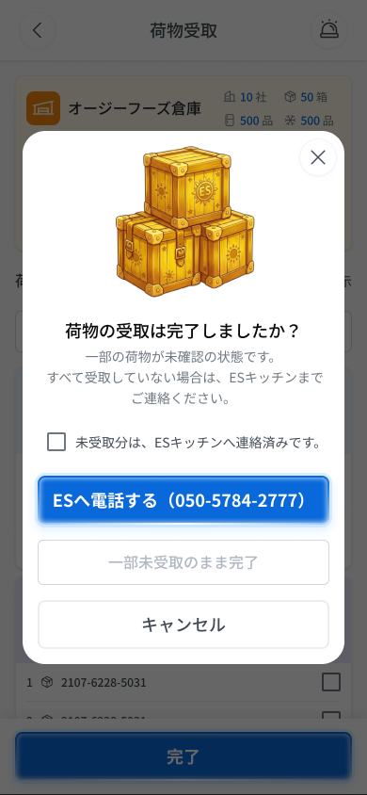
 |  |  |  |  | # | 項目名 Item name（JP) | 項目名 Item name（VN) | 種類 (type) | ステータス (status) | 必須 (required) | 最大限 (maxlength) | 初期値 (default) | 記述（日本語） | Description (VN) | Comment
Figma #? modal (ảnh cũ) — node (ảnh cũ) |  |  |  |  | 1 | 閉じるボタン（×） | Nút đóng × ở góc modal | Button | Enable | ー | ー | ー | ・モーダル右上の閉じるボタン（×） ・初期表示: 表示（Figma 07-05 の画像で確認） ・押下時の挙動: UNKNOWN 1. UNKNOWN（SPECに×ボタンの定義なし） | ・Nút đóng × góc trên phải modal ・Trạng thái ban đầu: hiển thị (thấy trên ảnh Figma 07-05) ・Hành vi khi nhấn: UNKNOWN 1. UNKNOWN (SPEC không định nghĩa nút ×) | ⚠ Nút × có trên Figma (07-05) nhưng SPEC/bảng B không có; không rõ giống 「キャンセル」 hay không — Need Confirm
 |  |  |  |  | 2 | モーダルタイトル | Tiêu đề modal | Label | ー | ー | ー | 「荷物の受取は完了しましたか？」 | ・モーダルのタイトル「荷物の受取は完了しましたか？」を表示する（メッセージコード E_DARECV001_001） ・初期表示: モーダル表示と同時に表示 ・押下時の挙動: なし（表示のみ） | ・Tiêu đề modal 「荷物の受取は完了しましたか？」 (Message Code E_DARECV001_001) ・Trạng thái ban đầu: hiển thị ngay khi modal mở ・Hành vi khi nhấn: không có (chỉ hiển thị)
 |  |  |  |  | 3 | 荷物アイコン | Icon kiện hàng | Image | ー | ー | ー | ー | ・荷物（パッケージ）のアイコンを表示する ・初期表示: モーダル表示と同時に表示 ・押下時の挙動: なし（表示のみ） | ・Icon kiện hàng ・Trạng thái ban đầu: hiển thị ngay khi modal mở ・Hành vi khi nhấn: không có (chỉ hiển thị) | ⚠ SPEC (RQ-D14) chỉ ghi 'icon kiện hàng', không mô tả chi tiết hình — Need Confirm
 |  |  |  |  | 4 | 説明文 | Nội dung mô tả | Label | ー | ー | ー | 「一部の荷物が未確認の状態です。すべて受取していない場合は、ESキッチンまでご連絡ください。」 | ・説明文「一部の荷物が未確認の状態です。すべて受取していない場合は、ESキッチンまでご連絡ください。」を表示する（メッセージコード E_DARECV001_001） ・初期表示: モーダル表示と同時に表示 ・押下時の挙動: なし（表示のみ） | ・Nội dung mô tả 「一部の荷物が未確認の状態です。すべて受取していない場合は、ESキッチンまでご連絡ください。」 (Message Code E_DARECV001_001) ・Trạng thái ban đầu: hiển thị ngay khi modal mở ・Hành vi khi nhấn: không có (chỉ hiển thị)
 |  |  |  |  | 5 | ES連絡済みチェックボックス | Checkbox đã liên hệ ES | Checkbox | Enable | ー | ー | Chưa tick | ・チェックボックス「未受取分は、ESキッチンへ連絡済みです。」 ・初期表示: 未チェック ・押下時の挙動: 1. チェックを入れる → 「一部未受取のまま完了」ボタンが活性化する 2. チェックを外す → 「ESへ電話する」を未押下の場合、「一部未受取のまま完了」ボタンは非活性（活性条件はチェック済みまたは電話連絡済みのOR） | ・Checkbox 「未受取分は、ESキッチンへ連絡済みです。」 ・Trạng thái ban đầu: chưa tick ・Hành vi khi nhấn: 1. Tick vào → nút 「一部未受取のまま完了」 chuyển sang active 2. Bỏ tick → nếu chưa bấm 「ESへ電話する」 thì nút 「一部未受取のまま完了」 trở lại xám (điều kiện kích hoạt là đã tick HOẶC đã gọi ES) | ⚠ SPEC không nói rõ có bỏ tick được sau khi checkbox đã được tự động tick (do bấm gọi ES) hay không — Need Confirm
 |  |  |  |  | 6 | ESへ電話するボタン | Nút gọi ES | Button | Enable | ー | ー | 「ESへ電話する（050-5784-2777）」 | ・ボタン「ESへ電話する（050-5784-2777）」 ・初期表示: 活性 ・押下時の挙動: 1. 押下 → 電話アプリを起動し 050-5784-2777 へ発信する。同時にチェックボックスが自動でチェックされ、「一部未受取のまま完了」ボタンが活性化する 2. 電話アプリを起動できない → COMMON_ENV_005（番号 050-5784-2777 をテキスト表示） | ・Nút 「ESへ電話する（050-5784-2777）」 ・Trạng thái ban đầu: active ・Hành vi khi nhấn: 1. Nhấn → mở app điện thoại gọi 050-5784-2777; đồng thời checkbox tự động được tick và nút 「一部未受取のまま完了」 chuyển sang active 2. Không mở được app điện thoại → COMMON_ENV_005 (hiện số 050-5784-2777 dạng text) | ⚠ SPEC không nói modal có đóng sau khi bấm hay không, và khi không mở được app (COMMON_ENV_005) checkbox có tự tick hay không — Need Confirm
 |  |  |  |  | 7 | 一部未受取のまま完了ボタン | Nút hoàn tất khi còn hàng chưa nhận | Button | Disable | ー | ー | 「一部未受取のまま完了」 | ・ボタン「一部未受取のまま完了」 ・初期表示: 非活性（グレーアウト）。チェックボックスにチェックしている、またはESへ電話連絡を行っている場合に活性化する ・押下時の挙動: 1. 活性状態で押下 → 受取済み分は完了として扱い、未受取分は新しい倉庫タグを「未受取」として自動生成する。処理後 DA_HOME_001 へ遷移する 2. 通信断（API実行時） → COMMON_ENV_004（チェック状態を保持し再試行可能） 3. サーバーエラー（5xx） → COMMON_SYS_006（全チェック状態を維持し、再度操作可能: OQ-18） 4. セッション切れ → COMMON_SYS_007 5. 非活性状態 → 押下不可（メッセージなし） | ・Nút 「一部未受取のまま完了」 ・Trạng thái ban đầu: xám (disable). Chỉ active khi checkbox đã tick HOẶC đã bấm gọi ES ・Hành vi khi nhấn: 1. Nhấn khi đang active → phần đã nhận coi là hoàn thành; phần chưa nhận tự động sinh tag kho mới trạng thái 「未受取」; xử lý xong chuyển sang DA_HOME_001 2. Mất mạng (khi gọi API) → COMMON_ENV_004 (giữ trạng thái tick, cho retry) 3. Lỗi server (5xx) → COMMON_SYS_006 (giữ nguyên toàn bộ trạng thái tick, cho thao tác lại: OQ-18) 4. Session hết hạn → COMMON_SYS_007 5. Khi đang xám → không nhấn được (không có message) | ⚠ Tên nút: Figma ghi 「一部未受取のまま完了」 nhưng SPEC RQ-D17 ghi 「一部保留のまま完了」 — Need Confirm. ⚠ SPEC không nêu có hiện toast sau khi hoàn tất một phần (E-01 chỉ ghi cho trường hợp tick hết) — Need Confirm. ⚠ Text Toast lỗi của OQ-18 chưa có — Need Confirm
Figma #07-05 modal đã tick/active — node 16895:119338 |  |  |  |  | 8 | キャンセルボタン | Nút Hủy | Button | Enable | ー | ー | 「キャンセル」 | ・ボタン「キャンセル」 ・初期表示: 活性 ・押下時の挙動: 1. 押下 → モーダルを閉じて DA_RECV_001 へ戻る。チェック状態は保持され、完了処理は実行しない | ・Nút 「キャンセル」 ・Trạng thái ban đầu: active ・Hành vi khi nhấn: 1. Nhấn → đóng modal, quay lại DA_RECV_001; trạng thái tick được giữ nguyên, không thực hiện hoàn tất
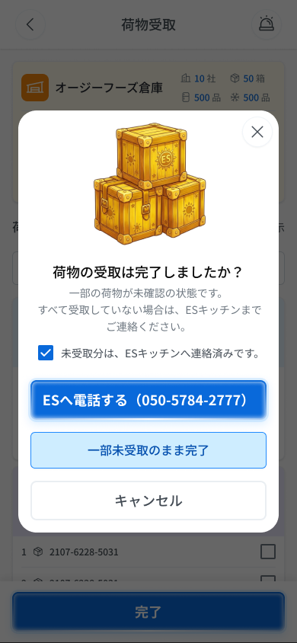
 |  |  |  |  | 9
 |  |  |  |  | 10
 |  |  |  |  | 11

E-03_RecvDiscard
画面名 | 編集内容破棄確認ポップアップ / Popup xác nhận hủy chỉnh sửa | (popup — thuộc DA_RECV_001) | Screen ID | E-03
作成者 | BA Agent | 2026-10-08 | Flow ID | F5
更新者 | BA Agent | 2026-10-08 | Version | 1.0
概要 | ■目的 荷物受取画面で1件以上チェックした状態で戻るを押下した際に、編集内容を破棄してよいか確認する。 Hiện ra ở màn nhận hàng khi tài xế đã tick ≥1 vận đơn rồi nhấn nút back, để xác nhận có hủy nội dung đang chỉnh sửa hay không. ■アクセス方法 DA_RECV_001で1件以上チェックした状態でヘッダーの戻るボタン「＜」を押下すると表示される（チェック0件の場合は表示せず即座に前の画面へ戻る）。 Từ DA_RECV_001: đã tick ≥1 vận đơn rồi nhấn nút back 「＜」 ở header thì popup hiện ra (nếu 0 tick thì không hiện, về màn trước ngay). ■トレーサビリティ / Traceability FR No. N/A (SPEC không có FR Register — nguồn Figma) · Màn phụ E-03 thuộc DA_RECV_001 (SPEC ## Screens, bảng màn phụ) · RQ-D01, RQ-D08, RQ-D19, RQ-D20 Transition: [破棄]→màn trước DA_RECV_001 ; [キャンセル]→DA_RECV_001 ■Figma Screen No. (Nhóm 07 — Nhận Từ Kho) #07-04 Pop up (Popup, popup huỷ chỉnh sửa) — node 20344:209745 |  | Status | WAITING APPROVAL
Logic chung | Tiền điều kiện: DA_RECV_001 đang ở trạng thái 'đang chỉnh sửa' (≥1 thao tác checkbox). 「破棄」 xóa toàn bộ trạng thái tick và nội dung nhập (kể cả bộ lọc/tìm kiếm đang nhập theo RQ-D20 'nội dung nhập') rồi về màn trước. 「キャンセル」 giữ nguyên trạng thái tick và nội dung nhập, ở lại DA_RECV_001. Popup không gọi API. |  | Source Flow Version | v3_08102026
Cách access | Tại DA_RECV_001: tick ≥1 vận đơn → nhấn back 「＜」 → popup E-03 hiện ra. |  | Sheet Type | WORKING_SCREEN

 |  |  |  |  | # | 項目名 Item name（JP) | 項目名 Item name（VN) | 種類 (type) | ステータス (status) | 必須 (required) | 最大限 (maxlength) | 初期値 (default) | 記述（日本語） | Description (VN) | Comment
Figma #07-04 popup (ảnh cũ) — node 20344:209745 |  |  |  |  | 1 | ポップアップタイトル | Tiêu đề popup | Label | ー | ー | ー | 「編集内容を破棄しますか？」 | ・ポップアップのタイトル「編集内容を破棄しますか？」を表示する（メッセージコード E_DARECV001_002） ・初期表示: ポップアップ表示と同時に表示 ・押下時の挙動: なし（表示のみ） | ・Tiêu đề popup 「編集内容を破棄しますか？」 (Message Code E_DARECV001_002) ・Trạng thái ban đầu: hiển thị ngay khi popup mở ・Hành vi khi nhấn: không có (chỉ hiển thị)
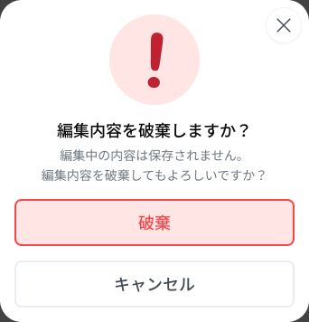 |  |  |  |  | 2 | 説明文 | Nội dung mô tả | Label | ー | ー | ー | 「編集中の内容は保存されません。編集内容を破棄してもよろしいですか？」 | ・説明文「編集中の内容は保存されません。編集内容を破棄してもよろしいですか？」を表示する（メッセージコード E_DARECV001_002） ・初期表示: ポップアップ表示と同時に表示 ・押下時の挙動: なし（表示のみ） | ・Nội dung mô tả 「編集中の内容は保存されません。編集内容を破棄してもよろしいですか？」 (Message Code E_DARECV001_002) ・Trạng thái ban đầu: hiển thị ngay khi popup mở ・Hành vi khi nhấn: không có (chỉ hiển thị)
 |  |  |  |  | 3 | 破棄ボタン | Nút Hủy bỏ chỉnh sửa | Button | Enable | ー | ー | 「破棄」 | ・ボタン「破棄」 ・初期表示: 活性 ・押下時の挙動: 1. 押下 → チェック状態と入力内容をすべて破棄し、前の画面へ戻る | ・Nút 「破棄」 ・Trạng thái ban đầu: active ・Hành vi khi nhấn: 1. Nhấn → xóa toàn bộ trạng thái tick và nội dung nhập, quay về màn trước | ⚠ 'Màn trước' cụ thể (Home hay 配送一覧) tùy nơi vào DA_RECV_001 — SPEC không chỉ định rõ — Need Confirm
 |  |  |  |  | 4 | キャンセルボタン | Nút Hủy | Button | Enable | ー | ー | 「キャンセル」 | ・ボタン「キャンセル」 ・初期表示: 活性 ・押下時の挙動: 1. 押下 → ポップアップを閉じて DA_RECV_001 へ戻る。チェック状態と入力内容は保持される | ・Nút 「キャンセル」 ・Trạng thái ban đầu: active ・Hành vi khi nhấn: 1. Nhấn → đóng popup, quay lại DA_RECV_001; trạng thái tick và nội dung nhập được giữ nguyên
 |  |  |  |  | 5
 |  |  |  |  | 6
 |  |  |  |  | 7
 |  |  |  |  | 8
 |  |  |  |  | 9
 |  |  |  |  | 10
 |  |  |  |  | 11

